Estadísticas
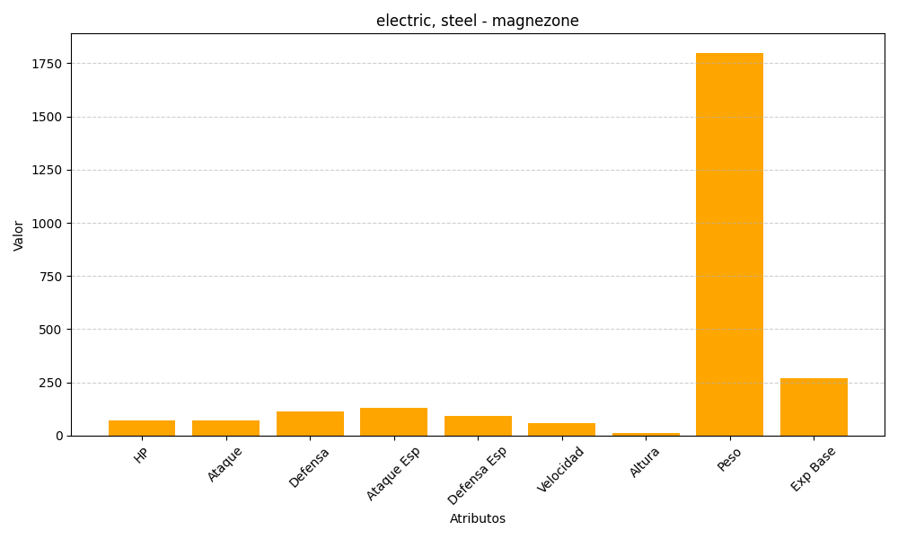
ID | Nombre | Tipo | HP | Ataque | Defensa | Ataque Especial | Defensa Especial | Velocidad | Altura | Peso | Experiencia Base
462 | magnezone | electric, steel | 70 | 70 | 115 | 130 | 90 | 60 | 12 | 1800 | 268

